1(J)
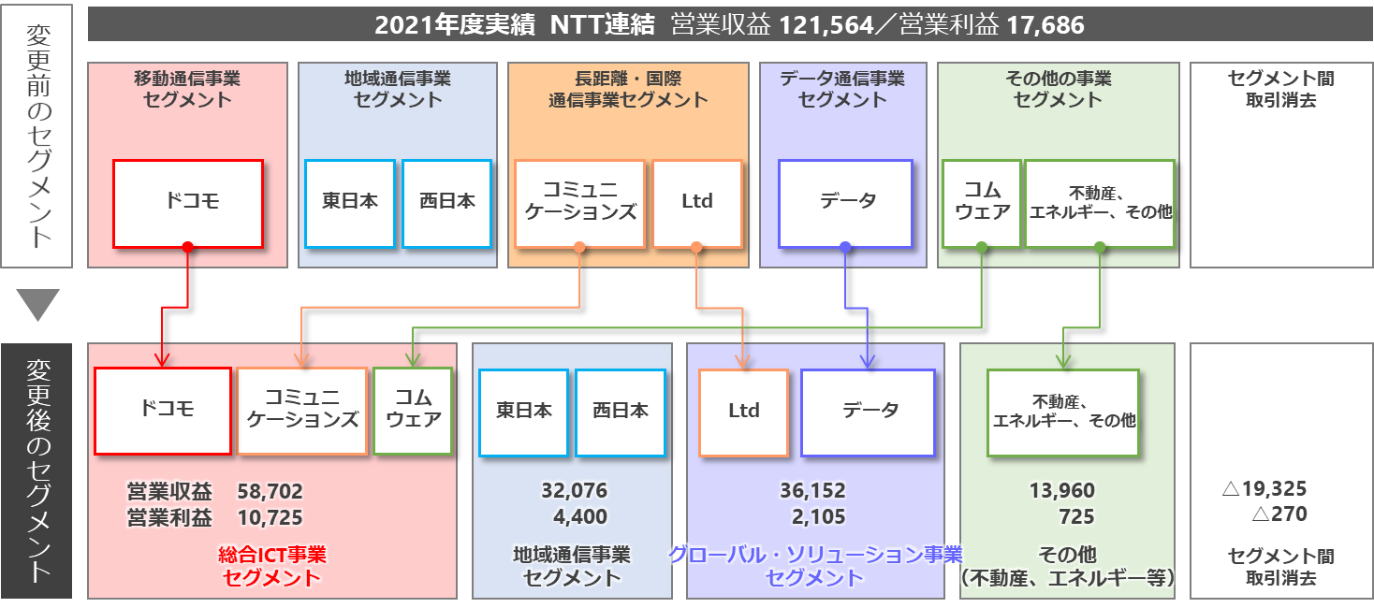
1.セグメントの見直し

 | NTTグループ横断でのリソース・アセットの戦略的活用と意思決定の迅速化を目的に、2020年12月のNTTドコモ完全子会社化や2022年1月のNTTドコモによるNTTコミュニケーションズ、NTT コムウェアの子会社化をはじめとした会社組織の見直しを実施し、2021年度第4四半期より、NTTグループのセグメントを従来の移動通信事業、地域通信事業、長距離・国際通信事業、データ通信事業、その他の事業の5区分から、総合ICT事業、地域通信事業、グローバル・ソリューション事業、その他（不動産、エネルギー等）の4区分に変更しております。当該変更に伴い、2021年度第3四半期以前、2020年度についても新セグメントベースに組み替えて表示しています。

 |  | （単位：億円）

